1.현장조직도
00000000 현장 안전조직도 |  |  |  |  |  |  | 현장명 수정
 |  |  |  |  |  |  | 직책, 성함, 전화번호 수정

 |  |  |  | 대표이사
 |  |  |  | 김홍수
 |  |  |  | 02-848-8804

출력분-1
 |  |  |  |  |  | 안전보건실
 |  |  |  |  |  | 조동문 전무
 |  |  |  |  |  | 010-3117-1418

 |  |  |  |  |  | 안전보건팀장
 |  |  |  |  |  | 김복수 상무
 |  |  |  |  |  | 010-3322-5473
본사
 |  |  |  |  | 공사관리팀 P M | 안전관리담당
 |  |  |  |  | 000 상무 | 정상익 차장
 |  |  |  |  | 010-0000-0000 | 010-6216-5201
수정요함
현장
 |  |  |  |  | 안전보건관리책임자
 |  |  |  |  | 000 소장
 |  |  |  |  | 010-0000-0000

 | 공 무 담 당 |  |  |  | 공사 담 당/안전1 | 공사 담 당/안전2
 | 000 차장 |  |  |  | 000 부장 | 000 반장
 | 010-0000-0000 |  |  |  | 010-0000-0000 | 010-0000-0000

 |  | V | V

2.안전보건방침변경
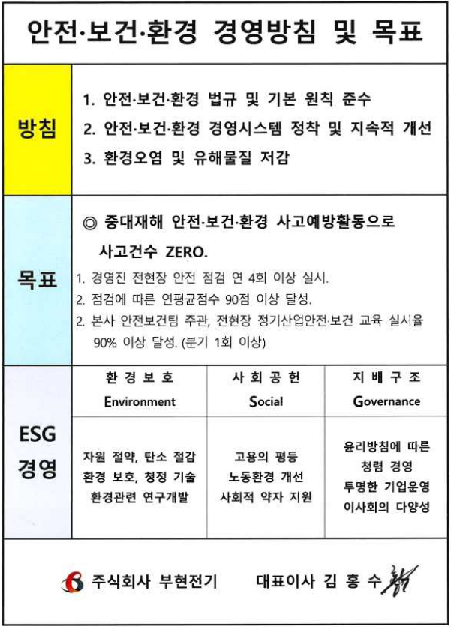
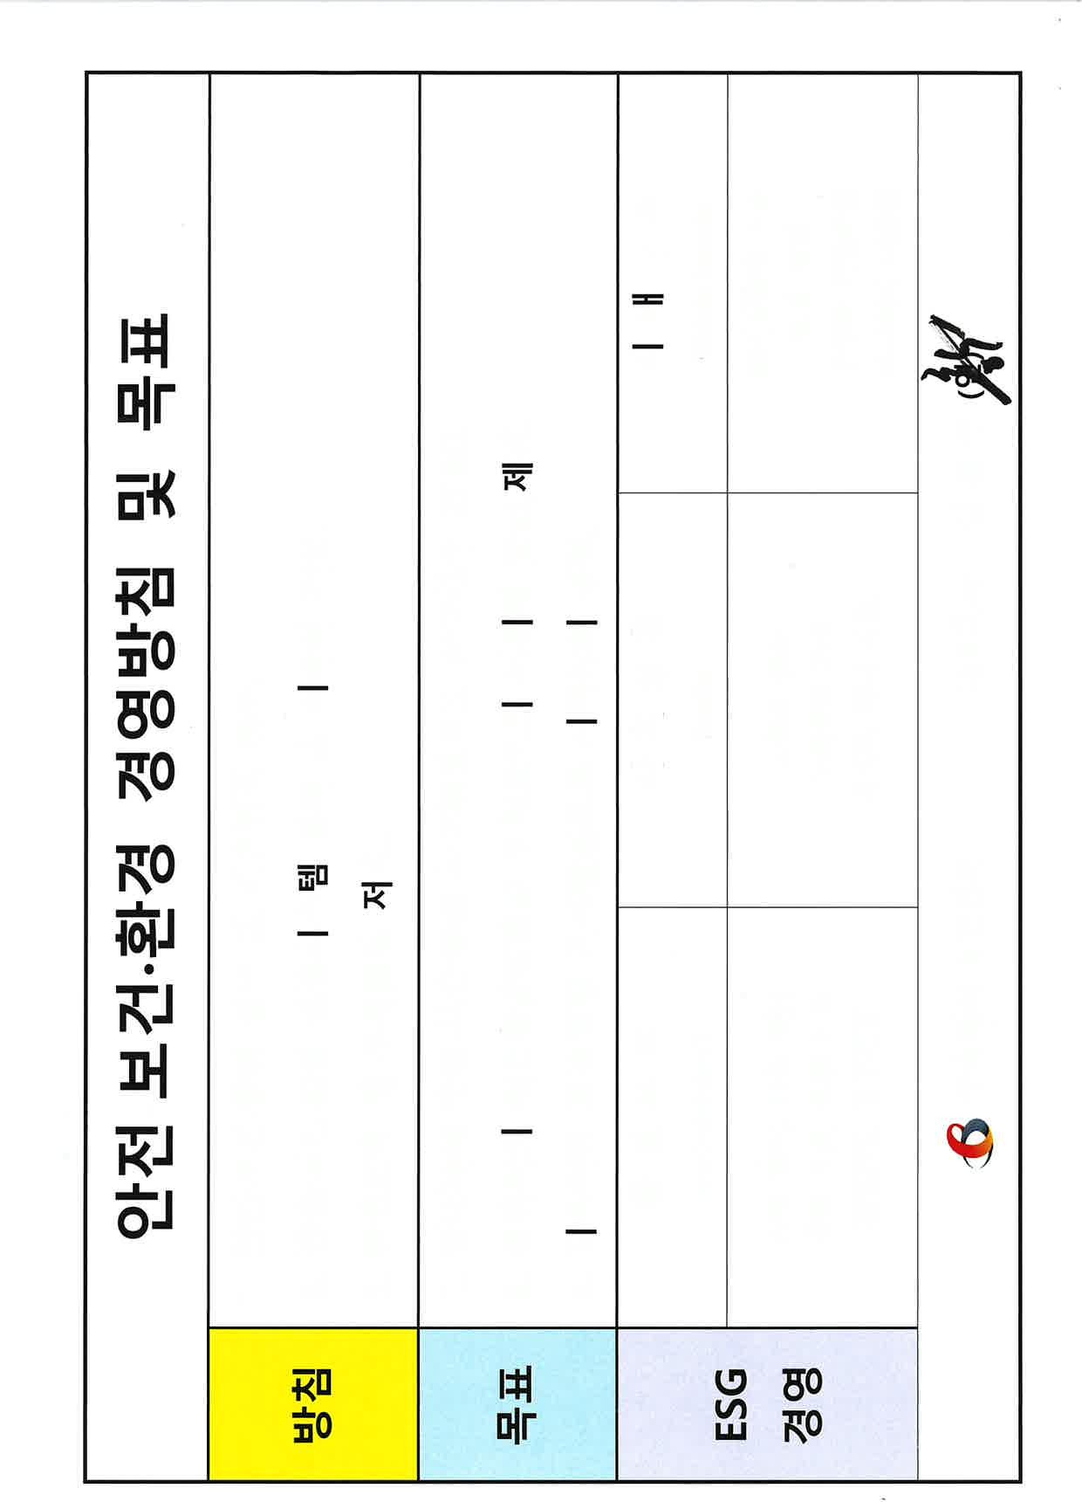
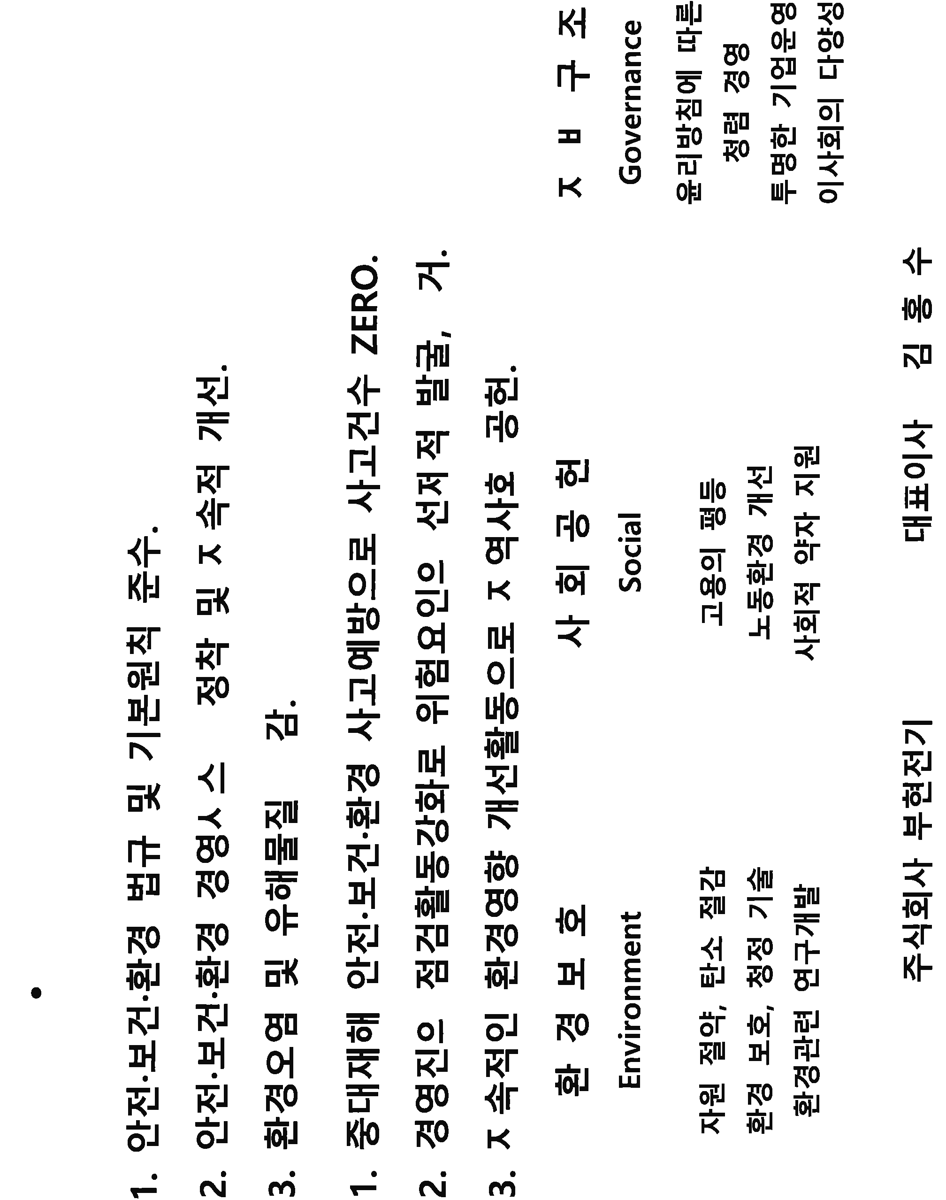
 |  | 광명2R현장 안전 경영방침 및 목표
안전 방침
현장명
 |  | 방침
 |  |  |  |  | 제공된 안전 방침 중 1개를 선택하여 방침으로 정합니다.

 |  |  | 서로 소통하여 사고 건수 ZERO 달성

안전 목표
 |  | 목표 | 1. 근로자 참여로 잠재위험요인 100건 발굴

 |  |  | 2. 위험요인 개선율 100% 달성 |  | 제공된 안전 목표 중 1~2개를 선택하여 목표로 정합니다.

 |  |  |  |  |  |  |  | 안전방침 가로형

 |  | 환경 경영방침 및 목표

 |  | 방침 | 자원 절약으로 탄소 배출 절감

소장 사인
 |  | 목표 | 1. 전기요금 줄이기 2. 폐전선 100% 본사 반납

 |  | 주식회사 부현전기 안전보건관리책임자 김 영 호 (인)

 | 현장 안전방침, 목표 |  |  |  |  |  | 본사 안전방침, 목표

안전보건환경 경영 방침 및 목표

 |  |  |  | 현장 |  | 본사

출력분-2

3.추진계획
2022년도 연간 교육훈련 세부 추진계획

교육 구분 | 교육 내용 |  | 대 상 | 교육시간 및 주기 | 교육기관(또는담당자) | 일 정 |  |  |  |  |  |  |  |  |  |  |  | 비 고
 |  |  |  |  |  | 1월 | 2월 | 3월 | 4월 | 5월 | 6월 | 7월 | 8월 | 9월 | 10월 | 11월 | 12월
안전교육 | 1 | 신규교육[채용시] | 신규입사자 | 발생시 | 안전보건책임관리자 | ● | ● | ● | ● | ● | ● | ● | ● | ● | ● | ● | ●

출력분-3
 | 2 | 정기안전보건교육 산업안전보건교육 | 전근로자 본사 | 분기1회 | 본사안전팀 안전보건책임관리자 |  |  | ● |  |  | ● |  |  | ● |  |  | ●
 |  |  |  |  |  |  |  |  |  |  |  |  |  |  |  |  |  | 본사사무직
 | 3 | 특별안전보건교육 성희롱,성폭력/장애인인식개선 | 전근로자 | 반기1회 년1회 | 본사안전팀 |  |  |  |  |  | ● ● |  |  |  |  |  | ● | 협의진행

 | 4 | 작업내용변경시교육 | 작업내용변경시 | 발생시 | 안전보건책임관리자 안전작업관리자 |  |  | ● |  |  | ● |  |  | ● |  |  | ●

관리자에 대한 교육 | 안전관리자 교육 |  | 안전관리자 | 24hr/2년 | 대한산업안전협회 |  |  |  |  |  |  |  | ● |  |  |  |  | 외부기관과 협의 진행

 | 관리감독자 교육 |  | 관리감독자 | 16hr/2년 | 대한산업안전협회 |  |  |  |  |  |  | ●

신규근로자 채용 업무 흐름도

1. 건설업 기초안전보건 교육 이수증 확인
2. 근로자 사전면담 일지기록
3. 간편한 육안 건강 점검 [손,발,목등 ] 4. 안전교육[혈압체크]
5. 근로 계약서 작성
6. ERP 및 안면 인식 등록
7. 작업팀 소속 팀장 인솔
8. 작업투입

안전보건경영 교육 세부 추진 계획

4.현장업무분장
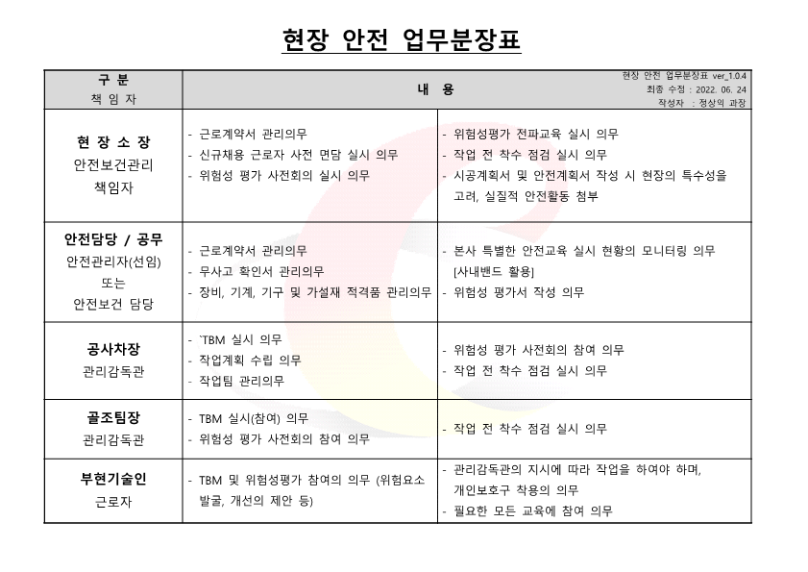
현장 안전 업무분장표
구 분 책 임 자 | 내 용
현 장 소 장 안전보건관리 책임자 | - 근로계약서 관리의무 - 신규채용 근로자 사전 면담 실시 의무 - 위험성 평가 사전회의 실시 의무 - 위험성평가 전파교육 실시 의무 - 작업 전 착수 점검 실시 의무 - 시공계획서 및 안전계획서 작성 시 현장의 특수성을 고려, 실질적 안전활동 첨부
출력분-4
안전담당 / 공무 안전관리자(선임) 또는 안전보건 담당 | - 근로계약서 관리의무 - 무사고 확인서 관리의무 - 장비, 기계, 기구 및 가설재 적격품 관리의무 - 본사 특별한 안전교육 실시 현황의 모니터링 의무 [사내밴드 활용] - 위험성 평가서 작성 의무

공사차장 관리감독관 | - TBM 실시 의무
 | - 작업계획 수립 의무 - 작업팀 관리의무 - 위험성 평가 사전회의 참여 의무
 | - 작업 전 착수 점검 실시 의무
골조팀장 관리감독관 | - TBM 실시(참여) 의무 - 위험성 평가 사전회의 참여 의무 - 작업 전 착수 점검 실시 의무
부현기술인 근로자 | - TBM 및 위험성평가 참여의 의무 (위험요소 발굴, 개선의 제안 등) - 관리감독관의 지시에 따라 작업을 하여야 하며, 개인보호구 착용의 의무 - 필요한 모든 교육에 참여 의무
현장 안전 업무분장표 ver_1.0.4 최종 수정 : 2022. 06. 20 작성자 : 정상익 과장

5.현장비상연락망
신속한 위기 대응 원스톱 시스템
사고발생시 조치사항

부현전기
본사 02-848-8804

수정요함
 |  | 사 고 발 생 |  |  |  | 안전보건관리실장
 |  |  |  |  |  | 진행원 전무
 |  |  |  |  |  | 010-3117-1418

```````````
안전관리 책임자
현장소장 000
부상자 후송 |  | 긴 급 처 리
 |  |  |  |  |  | 안전보건실 관리책임
 |  |  |  | 유관부서 협조 요청 |  | 조동문 상무
`
산 재 병 원 |  |  |  | 한전 : 국번없이 123 |  | 010-3117-1418
0 0 0 0 병원 |  |  |  | 경찰서: 국번없이 182
 |  |  |  | 소방서: 국번없이 119
 |  |  |  | 고용노동부: 1350
관할 소방서
119
지정병원
건설사 안전감독
 |  |  |  |  | 1. 병원 이름, 전화번호
 |  |  |  |  | 2. 관할 소방서
 |  | 현장확인 |  |  | 3. 건설사 안전감독
 |  |  |  |  | 4. 현장소장 이름, 전화번호

재해발생시 조치계획
출력분-5

환자병원후송
응 급 조 치 사 항 |  |  | 현장 안 전 조 치
1.사고발생후 확대방지 및 응급조치 |  |  | 1.사고원인 확인
2.사고발생지역 통제 |  |  | 2.사고원인 보고 및 보강
재해
발생
1차 응급
조치
재해현장보고
재발방지대책
3.필요시 인근지역 작업금지 |  |  | 3.사고지역 확대방지 및 안전대책
4.장비 및 인력동원 요청 |  |  | 4.사고현장 주변 정리

 | 사 후 처 리 사 항
 | 사고원인분석및 재발방지 대책수립
 | 재발방지를 위한 필요조치
 | 특별안전교육 실시 등

6.위험성평가표
평가대상 공정명 | 전기공사 | 위 험 성 평 가 서 (Risk assessment reports) |  |  |  |  | 부서명 | 현장소장 |  |  |  | 결 제 | 담 당 | 과장 | 상무
 |  |  |  |  |  |  | 안전보건관리
평가일시 | 2022.05.03. |  |  |  |  |  | 참여
 |  |  |  |  |  |  | 평가위험도 |  |  |  |  |  | 개선전 | 개선후 | 비고
 |  |  |  |  |  |  |  |  |  |  |  |  | 5.60 | 4.74 | 15.4%
출력분-6
[현장별별도작성분
매월변경]
작업 내용 | 유해위험요인 |  | 현재안전보건조치 | 현재위험도 |  |  | 개선대책 | 개선후위험도 |  |  |  | 개선실행 |  | 등록
 |  |  |  | 가능성 | 중대성 | 위험성 |  | 가능성 | 중대성 | 위험성 | 일정 |  | 차기년도 검토사항 | 등록 여부 | 번호
배관작업 | 자재이동시 넘어짐 |  | 보호구 착용 | 3 | 1 | 3 | 현상태 유지 | 3 | 1 | 3
 | 난간에서 넘어짐 또는 추락 |  | 안전난관 생명줄 설치 | 3 | 2 | 6 | 현상태 유지 | 3 | 2 | 6
 | 배관작업 시 머리충돌 및 중량물 낙하 |  | 안전모 착용 | 2 | 4 | 8 | 개선추진 | 1 | 4 | 4 | 5월30 |  |  | 등록 | 안전-01
 | 자재 및 배관파이프에 찍힘 |  | 안전화착용 및 장갑 안전교육 | 2 | 1 | 2 | 현상태 유지 | 2 | 1 | 2
 | 상부작업시 배관작업 금지 |  | 안전교육 | 3 | 2 | 6 | 현상태 유지 | 3 | 2 | 6
 | 고소작업 시 추락 |  | 2인1조작업및 안전보호구착용 | 2 | 4 | 8 | 교육실시 | 1 | 4 | 4 | 8월30일 |  |  | 등록 | 안전-02
 | 안전밸트 미착용으로 인한 추락 |  | 안전교육 | 2 | 4 | 8 | 교육실시 | 1 | 4 | 4 | 8월30일 |  |  | 등록 | 안전-03
 | 작업공도구에 의한 다침 |  | 안전공구점검필 및 안전교육 | 1 | 3 | 3 | 현상태 유지 | 1 | 3 | 3
입선작업 | 안전발판사용시 전도에 의한 다침 |  | 2인1조작업및 안전보호구착용 | 1 | 4 | 4 | 현상태 유지 | 1 | 4 | 4
 | 케이블 드럼에 손끼임 다침 |  | 케이블드럼안전받침대고임교육 | 3 | 1 | 3 | 현상태 유지 | 3 | 1 | 3
 | 입선당길시 배관에 손빨려 들어감 다침 |  | 안전장갑및 안전교육 | 2 | 3 | 6 | 현상태 유지 | 2 | 3 | 6
 | 케이블드럼 이동시 협착사고 |  | 안전교육 | 2 | 3 | 6 | 현상태 유지 | 2 | 3 | 6
 | 작업공도구에 의한 손빔 |  | 안전장갑및 안전교육 | 2 | 4 | 8 | 보호장구착용 | 1 | 4 | 4 | 8월30일 |  |  | 등록 | 안전-04
기구설치작업 | 상하차시 협착사고 |  | 신호수배치및 안전교육 | 2 | 4 | 8 | 교육실시 | 1 | 4 | 4 | 8월30일 |  |  | 등록 | 안전-05
 | 기기이동시 전도로인한 사고 |  | 신호수배치및 안전교육 | 3 | 3 | 9 | 개선추진 | 2 | 3 | 6 | 8월30일 |  |  | 등록 | 안전-06
 | 기기운반시 20kg 이상 기기운반 |  | 근골격계 방지및 안전교육 | 3 | 2 | 6 | 현상태 유지 | 3 | 2 | 6
점검 및 수전 | 점검시 머리부딪침사고 |  | 안전모착용 및안전교육 | 2 | 3 | 6 | 현상태 유지 | 2 | 3 | 6
 | 수전 시 감전사고방지 |  | 안전수칙및 절연이격거리유지 | 3 | 2 | 6 | 개선추진 | 3 | 2 | 6
사무실 | 장시간 컴퓨터작업으로 인한 근골격계 질환 |  | 스트레칭운동 실시 | 3 | 2 | 6 | 현상태 유지 | 3 | 2 | 6
 | 장시간 PC작업으로 인한 시력저하 |  | 휴식 및 안구운동 | 2 | 2 | 4 | 현상태 유지 | 2 | 2 | 4
 | 프린트 분진에 의한 호흡기 질환 |  | 사무실 환기 | 2 | 2 | 4 | 현상태 유지 | 2 | 2 | 4
 | 책상 서랍 및출입문 문틈사이 손가락 끼임 |  | 안전교육 | 2 | 2 | 4 | 현상태 유지 | 2 | 2 | 4
 | 전기제품의 피복까짐으로 인한 감전사고 |  | 사용 전 점검 | 2 | 3 | 6 | 현상태 유지 | 2 | 3 | 6
 | 식수오염에 대한 배탈 |  | 주기적 관리 및 청소 | 3 | 2 | 6 | 현상태 유지 | 3 | 2 | 6
 | 사무실 물 청소시 미끄럼 발생 |  | 물기제거 및 안전교육 | 2 | 2 | 4 | 현상태 유지 | 2 | 2 | 4
 | 문구용품에 의한 손 베임 |  | 안전교육 | 2 | 2 | 4 | 현상태 유지 | 2 | 2 | 4
 | 사무 용품 낙하로 인한 다침 |  | 안전교육 | 3 | 2 | 6 | 현상태 유지 | 3 | 2 | 6
비일상 | 장비 소모품 교체시, 부주의로 인한 부상 |  | 안전작업절차 교육 및 보호구 착용 | 4 | 2 | 8 | 개선추진 | 2 | 2 | 4 | 6월30일 |  |  | 등록 | 안전-07
 | 청소 시 보루의 먼지로 인한 호흡기질환 발생 |  | 안전교육 | 2 | 3 | 6 | 현상태 유지 | 2 | 3 | 6
 | 창고 정리 정돈시 근골격계 발생 |  | 스트레칭운동 실시 | 2 | 3 | 6 | 현상태 유지 | 2 | 3 | 6
 | 바닥 및 설비 청소 중 미끄러짐 발생 |  | 안전교육 | 4 | 1 | 4 | 현상태 유지 | 4 | 1 | 4

위험성 평가표

Sheet8
부현전기 현장 안전보건관리 조직도

 | 대표이사
 | 김홍수
 | 02-848-8804

 |  |  | 안전보건총괄담당
 |  |  | 조동문 상무
 |  |  | 010-3117-1418

 |  |  | 안전관리자
 |  |  | 정상익 과장
 |  |  | 010-6216-5201

본사
 |  | 공사관리 P M
 |  | 신용한 상무
 |  | 010-7750-3409

현장
 |  | 현장대리인
 |  | 박 성 호 소장
 |  | 010-3729-5357

공 사 담 당 |  | 공 무 담 당 |  | 품질담당 | 안전관리자
신종우 차장 |  | 홍 주 선 과장 |  | 김민철 대리 | 박은호 부장
010-2443-4083 |  | 010-9434-3220 |  | 010-7713-6167 | 010-3307-9011

